工作表1
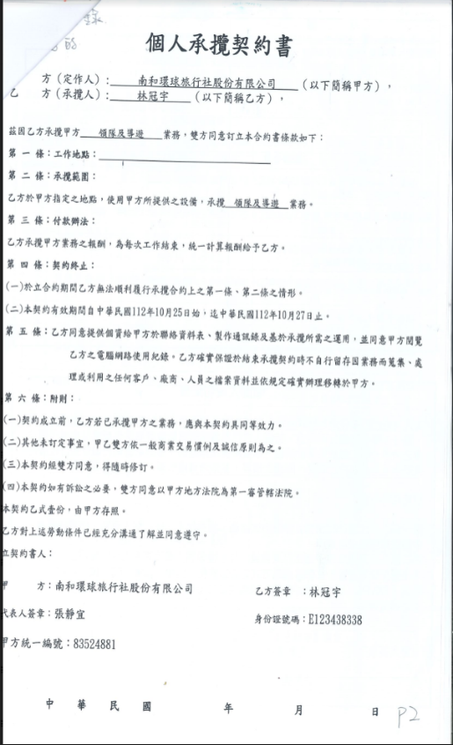
個人承攬契約書
方(定作人): 南和環球旅行社股份有限公司
(以下簡稱甲方),
乙
方(承攬人): 林冠宇
(以下簡稱乙方),
茲因乙方承攬甲方領隊及導遊 - 業務,雙方同意訂立本合約書條款如下:
第 一 條:工作地點:
第 二 條:承攬範圍:
乙方於甲方指定之地點,使用甲方所提供之設備,承攬領隊及導遊業務。
第 三 條:付款辦法:
乙方承攬甲方業務之報酬,為每次工作結束,統一計算報酬給予乙方。
第四條:契約終止:
(一)於立合約期間乙方無法順利履行承攬合約上之第一條、第二條之情形。
(二)本契約有效期間自中華民國112年10月25日始,這中華民國112年10月27日止。
第五條:乙方同意提供個資給甲方於聯絡資料表、製作通訊錄及基於承攬所需之運用,並同意甲方閱覽
乙方之電腦網路使用紀錄。乙方確實保證於結束承攬契約時不自行留存因業務而蒐集、處
理或利用之任何客戶、廠商、人員之檔案資料並依規定確實辦理移轉於甲方。
第六條:附則:
(一)契約成立前,乙方若已承攬甲方之業務,應與本契約具同等效力。
(二)其他未訂定事宜,甲乙雙方依一般商業交易慣例及誠信原則為之。
(三)本契約經雙方同意,得隨時修訂。
(四)本契約如有訴訟之必要,雙方同意以甲方地方法院為第一審管轄法院。
本契約乙式壹份,由甲方存照。
乙方對上述勞動條件已經充分溝通了解並同意遵守。
立契約書人:
方:南和環球旅行社股份有限公司
乙方簽章:林冠宇
代表人簽章:張靜宜
身份證號碼:E123438338
甲方統一編號:83524881
中華民國
年
月
日
P2

